Ejercicio 1
1) | SOLVER |  |  |  | Método analítico
 |  |  |  |  | NODO | DISTANCIA
 | 1 | 2 | 1 | 50 | 1 |  | 0
 | 1 | 3 | 0 | 65 | 2 | U1+d12 | 50
 | 2 | 6 | 0 | 168 | 3 | U1+D13 | 65
 | 2 | 4 | 1 | 20 | 4 | U2+d24 | 70
 | 3 | 5 | 0 | 30 | 5 | U3+d35 | 95
 | 3 | 11 | 0 | 80 |  | U4+d45 | 171
 | 4 | 7 | 1 | 40 | 6 | U2+d26 | 218
 | 4 | 5 | 0 | 101 |  | U7+d76 | 280
 | 5 | 7 | 0 | 90 | 7 | U4+d47 | 110
 | 6 | 8 | 0 | 259 |  | U5+d57 | 185
 | 6 | 9 | 0 | 207 | 8 | U6+d68 | 477
 | 7 | 6 | 0 | 170 |  | U7+d78 | 367
 | 7 | 8 | 1 | 257 |  | U9+d98 | 553
 | 8 | 10 | 1 | 130 | 9 | U6+d69 | 425
 | 9 | 8 | 0 | 128 | 10 | U9+d910 | 579
 | 9 | 10 | 0 | 154 |  | U8+d810 | 497
 | 11 | 10 | 0 | 518 |  | U11+d1110 | 663
 |  |  | 497 |  | 11 | U3+d311 | 145

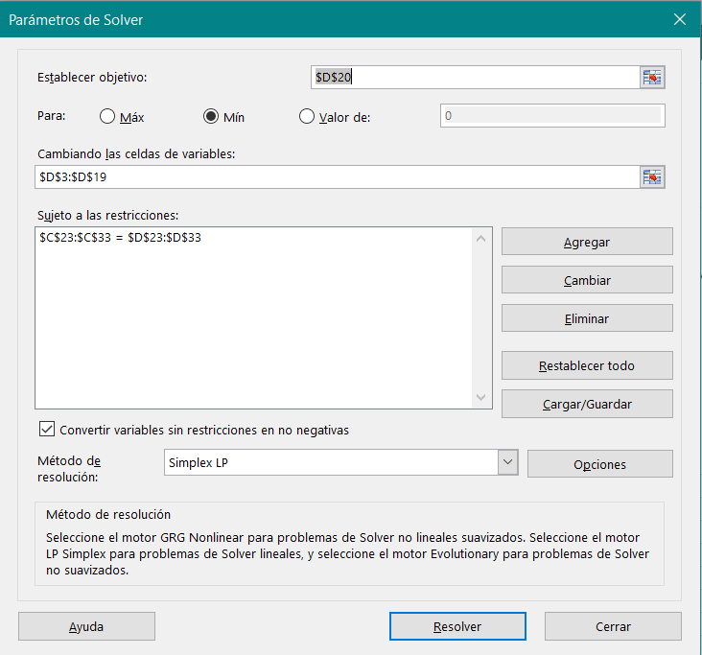
 | Nodo | Flujo | Suministro
 | 1 | 1 | 1
 | 2 | 0 | 0
 | 3 | 0 | 0
 | 4 | 0 | 0
 | 5 | 0 | 0
 | 6 | 0 | 0
 | 7 | 0 | 0
 | 8 | 0 | 0
 | 9 | 0 | 0
 | 10 | -1 | -1
 | 11 | 0 | 0

Ejercicio 7BIS
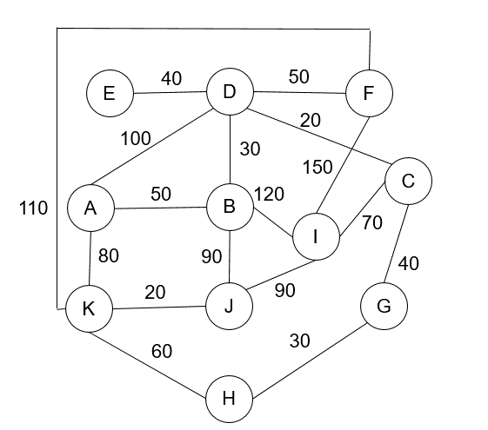
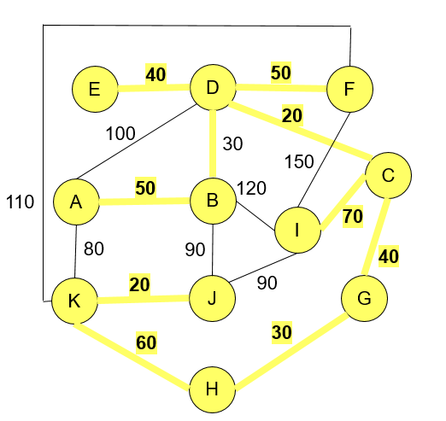

A | B | 50
A | D | 100
A | K | 80
B | D | 30
B | I | 120
B | J | 90
C | G | 40
C | D | 20
C | I | 70
D | E | 40
D | F | 50
F | I | 150
F | K | 110
G | H | 30
H | K | 60
I | J | 90
J | K | 20

 |  | 410

Ejercicio 6 Flujo Máximo
1) Armar Matriz con Origen-Destino y sus capacidades correspondientes. Colocar una columna "Flujo" en blanco. En ella interacturará el programa
2) Armar esta matriz adicional para programación del Solver.
Listar Nodos y replicar ambas columnas con las formulas. Las celdas Origen y Destino colocar en blanco la columna "Demanda"
Parte A

4) Aplicar SOLVER con esta programación. El resultado final se mostrará en la columna "Flujo". Cuidado con no incluir en las restricciones los nodos origen y destino de la matriz adicional.

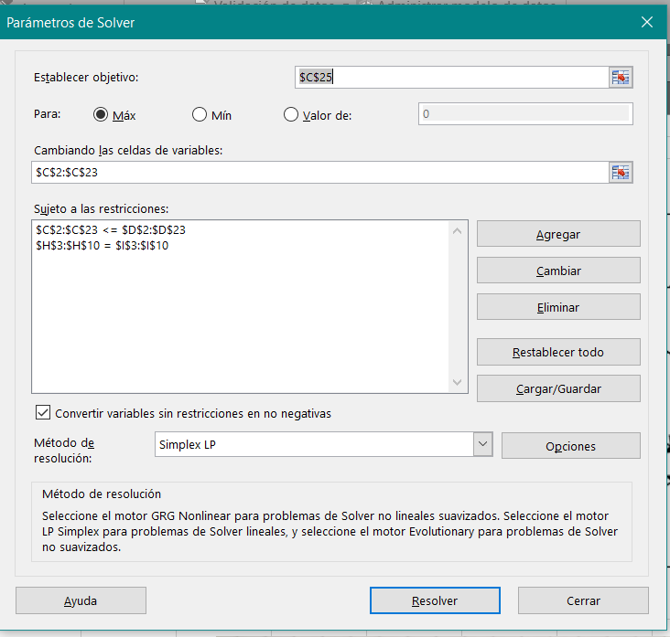
 | Origen (nodo) | Destino (nodo) | Flujo | Capacidad | Delta |  |  | Flujo neto | Demanda
 | A | G | 30 | 50 | 20 |  | A | 85
 | A | I | 15 | 20 | 5 |  | B | 0 | 0
 | A | D | 40 | 40 | 0 |  | C | 0 | 0
 | G | F | 15 | 20 | 5 |  | D | 0 | 0
 | G | I | 0 | 10 | 10 |  | E | 0 | 0
 | G | C | 15 | 20 | 5 |  | F | 0 | 0
 | I | F | 0 | 50 | 50 |  | G | 0 | 0
 | I | B | 15 | 30 | 15 |  | H | 0 | 0
 | D | I | 0 | 10 | 10 |  | I | 0 | 0
 | D | B | 0 | 20 | 20 |  | J | -45
 | D | E | 40 | 40 | 0 |  | K | -40
 | F | J | 10 | 10 | 0
 | F | H | 5 | 20 | 15
 | F | B | 0 | 10 | 10
 | B | E | 0 | 12 | 12
 | B | H | 15 | 15 | 0
 | E | K | 10 | 10 | 0
 | E | H | 10 | 10 | 0
 | E | J | 20 | 20 | 0
 | H | C | 0 | 20 | 20
 | H | K | 30 | 30 | 0
 | C | J | 15 | 15 | 0
3) Celda objetivo relacionada a otra celda.
 |  | Flujo Máx | 85

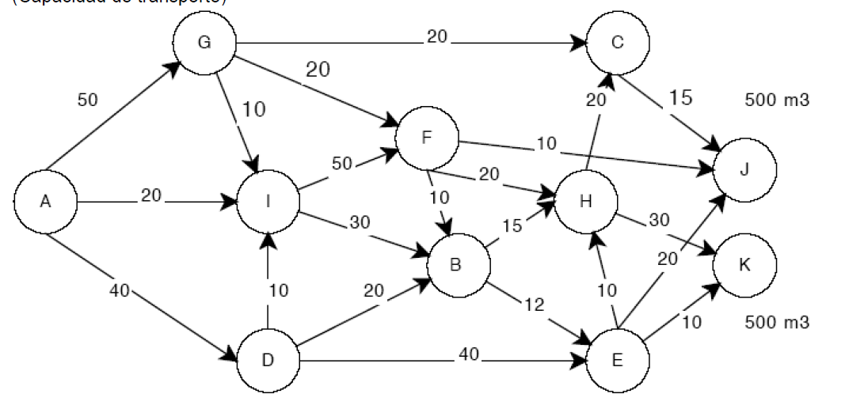

Parte B

Encontrar la red que conecte todos los nodos. Utilizamos el método de árbol de extensión mínima.

1 | 0
 | A, B, C, D, E, F, G, H, I, J, K
 |  |  |  |  |  | INTERACCIÓN
2 | A, I |  |  | A-I | 1 | 2
 | B, C, D, E, F, G, H, J, K |  |  | A-D | 2 | 3
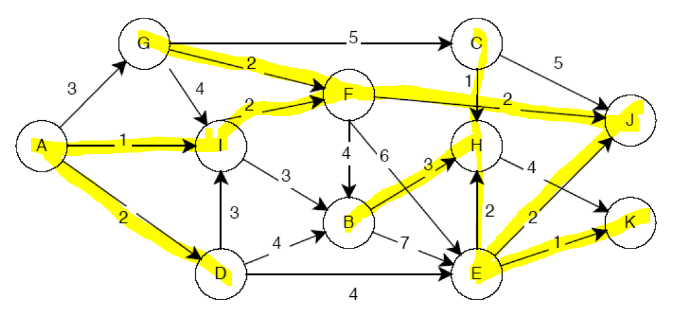
 |  |  |  | A-G | 3
 |  |  |  | I-G | 4
3 | A, I, D |  |  | I-D | 3
 | B, C, E, F, G, H, J, K |  |  | I-F | 2 | 4
 |  |  |  | I-B | 3
4 | A, I, D, F |  |  | D-B | 4
 | B, C, E, G, H, J, K |  |  | D-E | 4
 |  |  |  | G-F | 2 | 6
5 | A, I, D, F, J |  |  | G-C | 5
 | B, C, E, G, H, K |  |  | B-F | 4
 |  |  |  | B-H | 3 | 11
6 | A, I, D, F, J, G |  |  | B-E | 7
 | B, C, E, H, K |  |  | F-J | 2 | 5
 |  |  |  | F-E | 6
7 | A, I, D, F, J, G, E |  |  | J-C | 5
 | B, C, H, K |  |  | J-E | 2 | 7
 |  |  |  | E-H | 2 | 9
8 | A, I, D, F, J, G, E, K |  |  | E-K | 1 | 8
 | B, C, H |  |  | H-K | 4
 |  |  |  | H-C | 1 | 10
9 | A, I, D, F, J, G, E, K, H
 | B, C |  |  | TOTAL | 18

10 | A, I, D, F, J, G, E, K, H, C
 | B

11 | A, I, D, G, B, F, J, E, H, K, C

IMPORTANTE: Esta solución es una óptima posible. Cuando en el método de arbol de extensión mínima tenemos un empate, se decide arbitrariamente por una rama y continuar. Esto nos da la pauta que existe otra solución igual de óptima. Lo imporante es que el total de distancia de la red conectada de LO MISMO! (En este caso 127)

